Assumptions 31.12.2014
Актуарные предположения на 31.12.2014
 |  |  |  |  |  |  |  |  |  |  |  | Доходность ОФЗ | http://www.micex.ru/marketdata/indices/state/yieldcurve/chart
Демографические актуарные предположения |  |  |  |  |  | Финансовые актуарные предположения
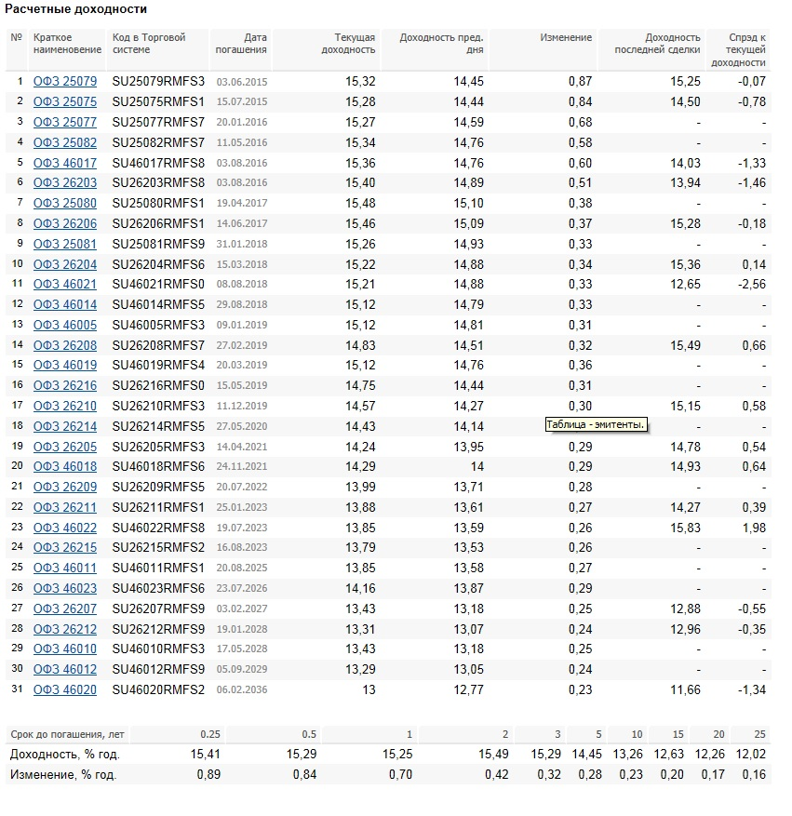
 |  |  |  |  |  |  |  | Дисконтирование |  | Рост зарплат
Таблица смертности |  |  | Таблица увольнений |  |  |  |  | Срок | k | Срок | k
Возраст | lx_m | lx_f | Возраст | lx_m | lx_f | Средневзвешенная дюрация: | 11-13 | 0 | 1.00 | 0 | 1.00
0 | 1.00 | 1.00 | 0 |  |  | Ставка дисконтирования: | 13% | 1 | 0.88 | 1 | 1.07
1 | 0.99 | 1.00 | 1 |  |  | Ставка инфляции (EIU прогноз): | 7% | 2 | 0.78 | 2 | 1.14
2 | 0.99 | 0.99 | 2 |  |  | Ставка роста зарплаты работников: | 7% | 3 | 0.69 | 3 | 1.23
3 | 0.99 | 0.99 | 3 |  |  |  |  | 4 | 0.61 | 4 | 1.31
4 | 0.99 | 0.99 | 4 |  |  |  |  | 5 | 0.54 | 5 | 1.40
5 | 0.99 | 0.99 | 5 |  |  |  |  | 6 | 0.48 | 6 | 1.50
6 | 0.99 | 0.99 | 6 |  |  |  |  | 7 | 0.43 | 7 | 1.61
7 | 0.99 | 0.99 | 7 |  |  |  |  | 8 | 0.38 | 8 | 1.72
8 | 0.99 | 0.99 | 8 |  |  |  |  | 9 | 0.33 | 9 | 1.84
9 | 0.99 | 0.99 | 9 |  |  |  |  | 10 | 0.29 | 10 | 1.97
10 | 0.99 | 0.99 | 10 |  |  |  |  | 11 | 0.26 | 11 | 2.10
11 | 0.99 | 0.99 | 11 |  |  |  |  | 12 | 0.23 | 12 | 2.25
12 | 0.99 | 0.99 | 12 |  |  |  |  | 13 | 0.20 | 13 | 2.41
13 | 0.99 | 0.99 | 13 |  |  |  |  | 14 | 0.18 | 14 | 2.58
14 | 0.99 | 0.99 | 14 |  |  |  |  | 15 | 0.16 | 15 | 2.76
15 | 0.99 | 0.99 | 15 |  |  |  |  | 16 | 0.14 | 16 | 2.95
16 | 0.99 | 0.99 | 16 |  |  |  |  | 17 | 0.13 | 17 | 3.16
17 | 0.99 | 0.99 | 17 |  |  |  |  | 18 | 0.11 | 18 | 3.38
18 | 0.99 | 0.99 | 18 | 1.00 | 1.00 |  |  | 19 | 0.10 | 19 | 3.62
19 | 0.99 | 0.99 | 19 | 1.00 | 1.00 |  |  | 20 | 0.09 | 20 | 3.87
20 | 0.99 | 0.99 | 20 | 1.00 | 1.00 |  |  | 21 | 0.08 | 21 | 4.14
21 | 0.98 | 0.99 | 21 | 0.85 | 0.88 |  |  | 22 | 0.07 | 22 | 4.43
22 | 0.98 | 0.99 | 22 | 0.72 | 0.77 |  |  | 23 | 0.06 | 23 | 4.74
23 | 0.98 | 0.99 | 23 | 0.61 | 0.68 |  |  | 24 | 0.05 | 24 | 5.07
24 | 0.98 | 0.99 | 24 | 0.52 | 0.59 |  |  | 25 | 0.05 | 25 | 5.43
25 | 0.97 | 0.99 | 25 | 0.44 | 0.52 |  |  | 26 | 0.04 | 26 | 5.81
26 | 0.97 | 0.99 | 26 | 0.38 | 0.46 |  |  | 27 | 0.04 | 27 | 6.21
27 | 0.97 | 0.99 | 27 | 0.32 | 0.40 |  |  | 28 | 0.03 | 28 | 6.65
28 | 0.97 | 0.99 | 28 | 0.27 | 0.35 |  |  | 29 | 0.03 | 29 | 7.11
29 | 0.96 | 0.99 | 29 | 0.23 | 0.31 |  |  | 30 | 0.03 | 30 | 7.61
30 | 0.96 | 0.98 | 30 | 0.20 | 0.27 |  |  | 31 | 0.02 | 31 | 8.15
31 | 0.96 | 0.98 | 31 | 0.17 | 0.24 |  |  | 32 | 0.02 | 32 | 8.72
32 | 0.95 | 0.98 | 32 | 0.15 | 0.22 |  |  | 33 | 0.02 | 33 | 9.33
33 | 0.95 | 0.98 | 33 | 0.14 | 0.20 |  |  | 34 | 0.02 | 34 | 9.98
34 | 0.94 | 0.98 | 34 | 0.13 | 0.19 |  |  | 35 | 0.01 | 35 | 10.68
35 | 0.94 | 0.98 | 35 | 0.12 | 0.17 |  |  | 36 | 0.01 | 36 | 11.42
36 | 0.93 | 0.97 | 36 | 0.11 | 0.16 |  |  | 37 | 0.01 | 37 | 12.22
37 | 0.93 | 0.97 | 37 | 0.10 | 0.15 |  |  | 38 | 0.01 | 38 | 13.08
38 | 0.92 | 0.97 | 38 | 0.09 | 0.14 |  |  | 39 | 0.01 | 39 | 13.99
39 | 0.92 | 0.97 | 39 | 0.09 | 0.13 |  |  | 40 | 0.01 | 40 | 14.97
40 | 0.91 | 0.96 | 40 | 0.08 | 0.12 |  |  | 41 | 0.01 | 41 | 16.02
41 | 0.91 | 0.96 | 41 | 0.07 | 0.11 |  |  | 42 | 0.01 | 42 | 17.14
42 | 0.90 | 0.96 | 42 | 0.07 | 0.11 |  |  | 43 | 0.01 | 43 | 18.34
43 | 0.89 | 0.96 | 43 | 0.07 | 0.10 |  |  | 44 | 0.00 | 44 | 19.63
44 | 0.88 | 0.95 | 44 | 0.06 | 0.10 |  |  | 45 | 0.00 | 45 | 21.00
45 | 0.88 | 0.95 | 45 | 0.06 | 0.09 |  |  | 46 | 0.00 | 46 | 22.47
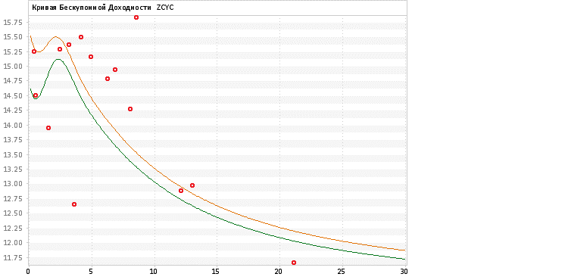
46 | 0.87 | 0.95 | 46 | 0.06 | 0.09 |  |  | 47 | 0.00 | 47 | 24.05
47 | 0.85 | 0.94 | 47 | 0.05 | 0.09 |  |  | 48 | 0.00 | 48 | 25.73
48 | 0.84 | 0.94 | 48 | 0.05 | 0.08 |  |  | 49 | 0.00 | 49 | 27.53
49 | 0.83 | 0.94 | 49 | 0.05 | 0.08 |  |  | 50 | 0.00 | 50 | 29.46
50 | 0.82 | 0.93 | 50 | 0.05 | 0.08 |  |  | 51 | 0.00 | 51 | 31.52
51 | 0.81 | 0.93 | 51 | 0.04 | 0.07 |  |  | 52 | 0.00 | 52 | 33.73
52 | 0.80 | 0.92 | 52 | 0.04 | 0.07 |  |  | 53 | 0.00 | 53 | 36.09
53 | 0.79 | 0.92 | 53 | 0.04 | 0.07 |  |  | 54 | 0.00 | 54 | 38.61
54 | 0.78 | 0.91 | 54 | 0.04 | 0.07 |  |  | 55 | 0.00 | 55 | 41.32
55 | 0.76 | 0.91 | 55 | 0.04 | 0.06 |  |  | 56 | 0.00 | 56 | 44.21
56 | 0.74 | 0.90 | 56 | 0.03 | 0.06 |  |  | 57 | 0.00 | 57 | 47.30
57 | 0.73 | 0.89 | 57 | 0.03 | 0.06 |  |  | 58 | 0.00 | 58 | 50.61
58 | 0.71 | 0.89 | 58 | 0.03 | 0.06 |  |  | 59 | 0.00 | 59 | 54.16
59 | 0.69 | 0.88 | 59 | 0.03 | 0.05 |  |  | 60 | 0.00 | 60 | 57.95
60 | 0.67 | 0.87 | 60 | 0.03 | 0.05 |  |  | 61 | 0.00 | 61 | 62.00
61 | 0.66 | 0.87 | 61 | 0.03 | 0.05 |  |  | 62 | 0.00 | 62 | 66.34
62 | 0.64 | 0.86 | 62 | 0.03 | 0.05 |  |  | 63 | 0.00 | 63 | 70.99
63 | 0.62 | 0.85 | 63 | 0.03 | 0.05 |  |  | 64 | 0.00 | 64 | 75.96
64 | 0.60 | 0.84 | 64 | 0.03 | 0.05 |  |  | 65 | 0.00 | 65 | 81.27
65 | 0.58 | 0.83 | 65 | 0.03 | 0.05 |  |  | 66 | 0.00 | 66 | 86.96
66 | 0.56 | 0.82 | 66 | 0.03 | 0.05 |  |  | 67 | 0.00 | 67 | 93.05
67 | 0.54 | 0.81 | 67 | 0.03 | 0.05 |  |  | 68 | 0.00 | 68 | 99.56
68 | 0.52 | 0.79 | 68 | 0.03 | 0.05 |  |  | 69 | 0.00 | 69 | 106.53
69 | 0.50 | 0.78 | 69 | 0.03 | 0.05 |  |  | 70 | 0.00 | 70 | 113.99
70 | 0.48 | 0.76 | 70 | 0.03 | 0.05 |  |  | 71 | 0.00 | 71 | 121.97
71 | 0.47 | 0.75 | 71 | 0.03 | 0.05 |  |  | 72 | 0.00 | 72 | 130.51
72 | 0.44 | 0.73 | 72 | 0.03 | 0.05 |  |  | 73 | 0.00 | 73 | 139.64
73 | 0.42 | 0.72 | 73 | 0.03 | 0.05 |  |  | 74 | 0.00 | 74 | 149.42
74 | 0.39 | 0.70 | 74 | 0.03 | 0.05 |  |  | 75 | 0.00 | 75 | 159.88
75 | 0.37 | 0.68 | 75 | 0.03 | 0.05 |  |  | 76 | 0.00 | 76 | 171.07
76 | 0.35 | 0.66 | 76 | 0.03 | 0.05 |  |  | 77 | 0.00 | 77 | 183.04
77 | 0.32 | 0.64 | 77 | 0.03 | 0.05 |  |  | 78 | 0.00 | 78 | 195.85
78 | 0.30 | 0.61 | 78 | 0.03 | 0.05 |  |  | 79 | 0.00 | 79 | 209.56
79 | 0.28 | 0.59 | 79 | 0.03 | 0.05 |  |  | 80 | 0.00 | 80 | 224.23
80 | 0.26 | 0.55 | 80 | 0.03 | 0.05 |  |  | 81 | 0.00 | 81 | 239.93
81 | 0.23 | 0.52 | 81 | 0.03 | 0.05 |  |  | 82 | 0.00 | 82 | 256.73
82 | 0.21 | 0.49 | 82 | 0.03 | 0.05 |  |  | 83 | 0.00 | 83 | 274.70
83 | 0.18 | 0.46 | 83 | 0.03 | 0.05 |  |  | 84 | 0.00 | 84 | 293.93
84 | 0.16 | 0.42 | 84 | 0.03 | 0.05 |  |  | 85 | 0.00 | 85 | 314.50
85 | 0.14 | 0.39 | 85 | 0.03 | 0.05 |  |  | 86 | 0.00 | 86 | 336.52
86 | 0.12 | 0.35 | 86 | 0.03 | 0.05 |  |  | 87 | 0.00 | 87 | 360.07
87 | 0.11 | 0.31 | 87 | 0.03 | 0.05 |  |  | 88 | 0.00 | 88 | 385.28
88 | 0.09 | 0.27 | 88 | 0.03 | 0.05 |  |  | 89 | 0.00 | 89 | 412.25
89 | 0.08 | 0.23 | 89 | 0.03 | 0.05 |  |  | 90 | 0.00 | 90 | 441.10
90 | 0.06 | 0.19 | 90 | 0.03 | 0.05 |  |  | 91 | 0.00 | 91 | 471.98
91 | 0.05 | 0.17 | 91 | 0.03 | 0.05 |  |  | 92 | 0.00 | 92 | 505.02
92 | 0.05 | 0.14 | 92 | 0.03 | 0.05 |  |  | 93 | 0.00 | 93 | 540.37
93 | 0.04 | 0.11 | 93 | 0.03 | 0.05 |  |  | 94 | 0.00 | 94 | 578.20
94 | 0.03 | 0.09 | 94 | 0.03 | 0.05 |  |  | 95 | 0.00 | 95 | 618.67
95 | 0.03 | 0.07 | 95 | 0.03 | 0.05 |  |  | 96 | 0.00 | 96 | 661.98
96 | 0.02 | 0.05 | 96 | 0.03 | 0.05 |  |  | 97 | 0.00 | 97 | 708.31
97 | 0.02 | 0.03 | 97 | 0.03 | 0.05 |  |  | 98 | 0.00 | 98 | 757.90
98 | 0.01 | 0.03 | 98 | 0.03 | 0.05 |  |  | 99 | 0.00 | 99 | 810.95
99 | 0.01 | 0.02 | 99 | 0.03 | 0.05 |  |  | 100 | 0.00 | 100 | 867.72
100 | 0.01 | 0.01 | 100 | 0.03 | 0.05

